2.Privot VC
นับจำนวนของ | ปีงบประมาณ
VC | 2560 | 2561 | 2562 | 2563 | 2564 | 2565 | Grand Total
130101V01 | 1 | 5 | 6 | 52 | 8 | 4 | 76
130101F0101 | 1 | 5 | 6 | 45 | 7 | 4 | 68
130101F0102 |  |  |  | 7 | 1 |  | 8
130101V02 |  |  |  | 1 | 13 | 7 | 21
130101F0201 |  |  |  |  | 4 | 1 | 5
130101F0202 |  |  |  |  | 6 | 2 | 8
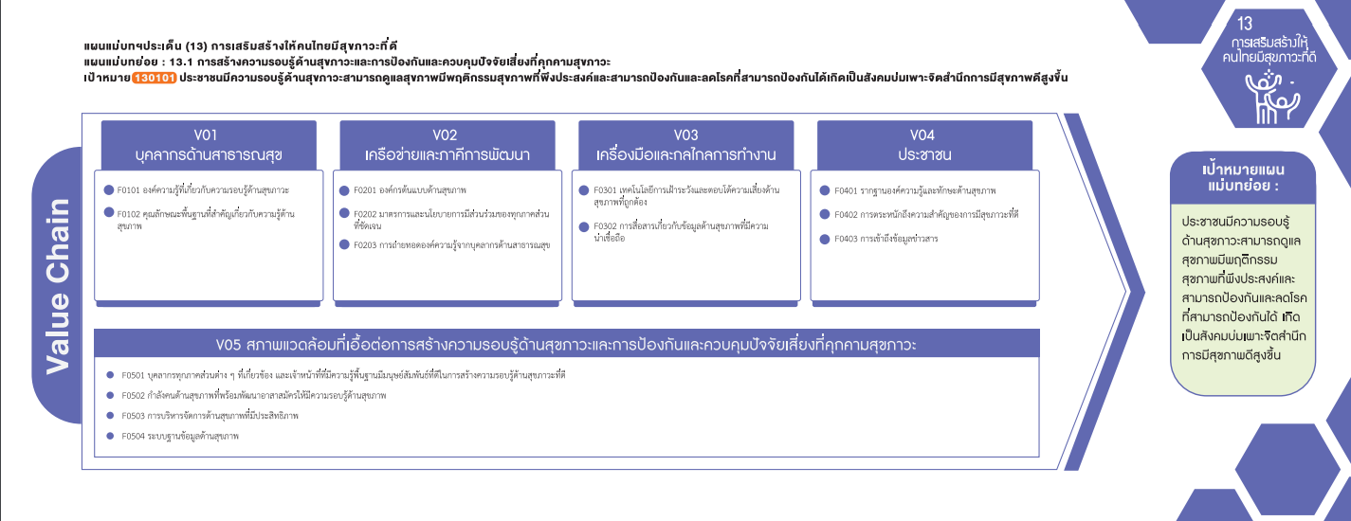
130101F0203 |  |  |  | 1 | 3 | 4 | 8
130101V03 |  |  | 6 | 13 | 3 | 10 | 32
130101F0301 |  |  | 6 | 10 | 3 | 6 | 25
130101F0302 |  |  |  | 3 |  | 4 | 7
130101V04 |  |  |  | 7 | 42 | 27 | 76
130101F0401 |  |  |  | 4 | 10 | 13 | 27
130101F0402 |  |  |  | 3 | 26 | 12 | 41
(68 โครงการ)
(5โครงการ)
130101F0403 |  |  |  |  | 6 | 2 | 8
(25 โครงการ)
130101V05 |  | 1 | 3 | 37 | 42 | 5 | 88
(8 โครงการ)
(8 โครงการ)
130101F0501 |  |  |  | 15 | 37 |  | 52
รวม 76 โครงการ
(8 โครงการ)
(7 โครงการ)
130101F0502 |  |  |  | 3 | 1 | 2 | 6
รวม 21 โครงการ
รวม 32 โครงการ
รวม 76 โครงการ
130101F0503 |  | 1 | 3 | 19 | 3 |  | 26
130101F0504 |  |  |  |  | 1 | 3 | 4
130101V00 | 3 | 5 | 12 | 97 |  |  | 117
130101F0000 | 3 | 5 | 12 | 97 |  |  | 117
Grand Total | 4 | 11 | 27 | 207 | 108 | 53 | 410
รวม 88 โครงการ

โครงการที่ไม่ตอบองค์ประกอบ/ปัจจัย (V00/F0000)
รวมทั้งสิ้น 117 โครงการ

